Лист1
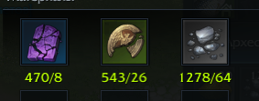
Рынок |  | Цена
Орейская руническая плита | 10 шт | 32
Старинная каменная печать | 10 шт | 5
Осколки древней реликвии | 100 шт | 107
Свежая орейская вырезка | 10 шт | 30

Плотная кожа | 10 шт | 7
Свежее мясо | 100 шт | 88
Орейский золотистый карп | 10 шт | 6
Крупная жемчужина | 10 шт | 2
Мелкая ребешка | 100 шт | 109
 |  |  |  |  | Крафт
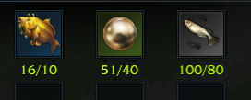
Кристалл арктуса (Руны) | 1 шт | 11 | Итог | Расходы
Орейская руническая плита | 8 шт | 25.6 | 300 | 312.08
Старинная каменная печать | 26 шт | 13
Осколки древней реликвии | 64 шт | 68.48 |  |  | 6000 | 5617.44
 |  |  |  |  | 6000 | 6241.6
Кристалл арктуса (Мясо) | 1 шт | 11 | Итог | Расходы
Свежая орейская вырезка | 10 шт | 30 | 300 | 333.4
Плотная кожа | 40 шт | 28 |  |  | Голда: | Rimorro | Epheya | Kesha | Sivilart
Свежее мясо | 80 шт | 70.4 |  |  |  | 0 | 44500 | 0 | 0

Кристалл арктуса (Рыба) | 1 шт | 11 | Итог | Расходы | Покупка: | 42000 |  | Итог: | 44500
Орейский золотистый карп | 10 шт | 6 | 300 | 306.2 | Комиссия: | 2100 |  | Продажа: | 42275 | 33440
Крупная жемчужина | 40 шт | 8 |  |  | Передача: | 44100 |  | Руб: | 710.22
Мелкая ребешка | 80 шт | 87.2

Лист2
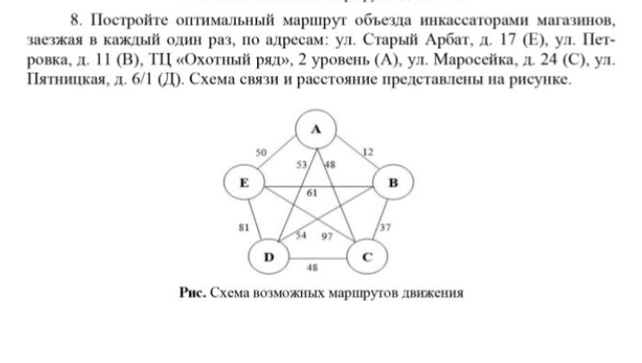
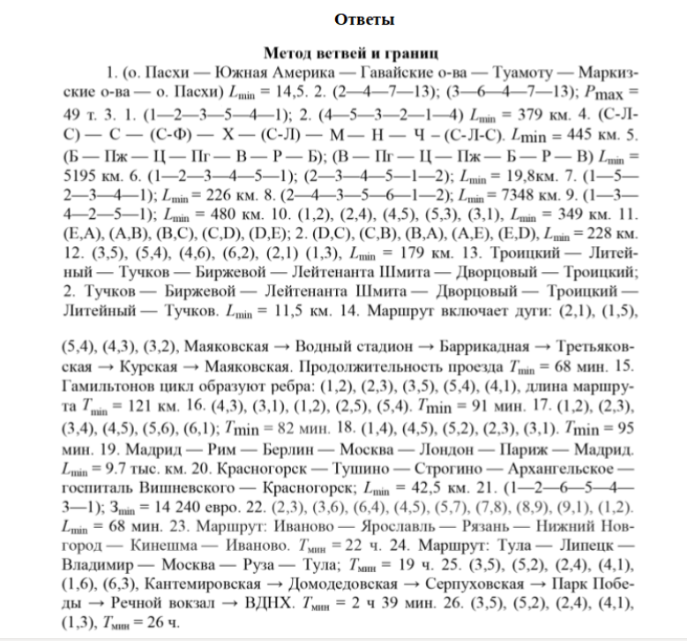
 | A | B | C | D | E | di
A | M | 12 | 48 | 53 | 50 | 12
B | 12 | M | 37 | 54 | 61 | 12
C | 48 | 37 | M | 48 | 97 | 37
D | 53 | 54 | 48 | M | 81 | 48
E | 50 | 61 | 97 | 81 | M | 50

 | A | B | C | D | E | di
A | M | 0 | 36 | 41 | 38 | 12
B | 0 | M | 25 | 42 | 49 | 12
C | 11 | 0 | M | 11 | 60 | 37
D | 5 | 6 | 0 | M | 33 | 48
E | 0 | 11 | 47 | 31 | M | 50

 | A | B | C | D | E | di
A | M | 0 | 36 | 41 | 38 | 12
B | 0 | M | 25 | 42 | 49 | 12
C | 11 | 0 | M | 11 | 60 | 37
D | 5 | 6 | 0 | M | 33 | 48
E | 0 | 11 | 47 | 31 | M | 50
dj | 0 | 0 | 0 | 11 | 33

 | A | B | C | D | E | di
A | M | 0 | 36 | 30 | 5 | 12
B | 0 | M | 25 | 31 | 16 | 12
C | 11 | 0 | M | 0 | 27 | 37
D | 5 | 6 | 0 | M | 0 | 48
E | 0 | 11 | 47 | 20 | M | 50
dj | 0 | 0 | 0 | 11 | 33
Корень:
H0= | 203

 | A | B | C | D | E |  |  |  | A | B | C | D | E
A | M | 0[5] | 36 | 30 | 5 |  |  | A | M | 0 | 36 | 30 | 5
B | 0[16] | M | 25 | 31 | 16 |  |  | B | 0 | M | 25 | 31 | 16
C | 11 | 0[0] | M | 0[20] | 27 |  |  | C | 11 | 0 | M | 0 | 27
D | 5 | 6 | 0[25] | M | 0[10] |  |  | D | 5 | 6 | M | M | 0
E | 0[11] | 11 | 47 | 20 | M |  |  | E | 0 | 11 | 47 | 20 | M

 | A | B | C | D | E |  |  |  | A | B | C | D | E | di
A | M | 0[5] | 36 | 30 | 5 |  |  | A | M | 0 | 36 | 30 | 5 | 5
B | 0[16] | M | 25 | 31 | 16 |  |  | B | 0 | M | 25 | 31 | 16 | 0
C | 11 | 0[0] | M | 0[20] | 27 |  |  | C | 11 | 0 | M | 0 | 27 | 0
D | 5 | 6 | 0[25] | M | 0[10] |  |  | D | 5 | 6 | M | M | 0 | 0
E | 0[11] | 11 | 47 | 20 | M |  |  | E | 0 | 11 | 47 | 20 | M | 0
 |  |  |  |  |  |  |  | dj
 | A | B | C | D | E
A | M | 0[5] | 36 | 30 | 5 |  |  |  | A | B | C | D | E | di
B | 0[16] | M | 25 | 31 | 16 |  |  | A | M | 0 | 31 | 25 | 0 | 5
C | 11 | 0[0] | M | 0[20] | 27 |  |  | B | 0 | M | 25 | 31 | 16 | 0
D | 5 | 6 | 0[25] | M | 0[10] |  |  | C | 11 | 0 | M | 0 | 27 | 0
E | 0[11] | 11 | 47 | 20 | M |  |  | D | 5 | 6 | M | M | 0 | 0
 |  |  |  |  |  |  |  | E | 0 | 11 | 47 | 20 | M | 0
 | A | B | D | E | di |  |  | dj
A | M | 0 | 30 | 5 | 0
B | 0 | M | 31 | 16 | 0 |  |  |  | A | B | C | D | E | di
C | 11 | 0 | M | 27 | 0 |  |  | A | M | 0 | 31 | 25 | 0 | 5
E | 0 | 11 | 20 | M | 0 |  |  | B | 0 | M | 25 | 31 | 16 | 0
dj | 0 | 0 | 20 | 5 |  |  |  | C | 11 | 0 | M | 0 | 27 | 0
 |  |  |  |  |  |  |  | D | 5 | 6 | M | M | 0 | 0
 | A | B | D | E | di |  |  | E | 0 | 11 | 47 | 20 | M | 0
A | M | 0 | 30 | 5 | 0 |  |  | dj | 0 | 0 | 25 | 0 | 0
B | 0 | M | 31 | 16 | 0
C | 11 | 0 | M | 27 | 0 |  |  |  | A | B | C | D | E | di
E | 0 | 11 | 20 | M | 0 |  |  | A | M | 0 | 6 | 25 | 0 | 5
dj | 0 | 0 | 20 | 5 |  |  |  | B | 0 | M | 0 | 31 | 16 | 0
 |  |  |  |  |  |  |  | C | 11 | 0 | M | 0 | 27 | 0
 | A | B | D | E | di |  |  | D | 5 | 6 | M | M | 0 | 0
A | M | 0 | 10 | 0 | 0 |  |  | E | 0 | 11 | 22 | 20 | M | 0
B | 0 | M | 11 | 11 | 0 |  |  | dj | 0 | 0 | 25 | 0 | 0
C | 11 | 0 | M | 22 | 0
E | 0 | 11 | 0 | M | 0 |  |  |  | A | B | C | D | E | di
dj | 0 | 0 | 20 | 5 |  |  |  | A | M | 0[0] | 6 | 25 | 0[0] | 5
Корень: |  |  |  |  |  |  |  | B | 0 | M | 0[6] | 31 | 16 | 0
H1 = | 228 |  |  |  |  |  |  | C | 11 | 0[0] | M | 0[20] | 27 | 0
H1*= | 228 |  |  |  |  |  |  | D | 5 | 6 | M | M | 0[5] | 0
 |  |  |  |  |  |  |  | E | 0[11] | 11 | 22 | 20 | M | 0
 | A | B | D | E |  |  |  | dj | 0 | 0 | 25 | 0 | 0
A | M | 0[0] | 10 | 0[11]
B | 0[11] | M | 11 | 11
C | 11 | 0[11] | M | 22
E | 0[0] | 11 | 0[10] | M
 |  |  |  |  |  |  |  | Нельзя поставить M |  |  |  |  | A | B | C | E
 | A | B | D | E |  |  | A | B | D | E |  | A | M | 0 | 6 | 0
A | M | 0[0] | 10 | 0[11] |  | A | M | 0[0] | 10 | 0[11] |  | B | 0 | M | 0 | 16
B | 0[11] | M | 11 | 11 |  | B | 0[11] | M | 11 | 11 |  | D | 5 | 6 | M | 0
C | 11 | 0[11] | M | 22 |  | C | 11 | 0[11] | M | 22 |  | E | 0 | 11 | 22 | M
E | 0[0] | 11 | 0[10] | M |  | E | 0[0] | 11 | 0[10] | M

 | A | B | D | di |  |  | A | D | E
B | 0 | M | 11 | 0 |  | A | M | 10 | 0[11] | 0 |  | H3* | 248
C | 11 | 0 | M | 0 |  | B | 0[11] | 11 | 11 | 0 |  | H3 | 277
E | M | 11 | 0 | 0 |  | E | 0[0] | 0[10] | M | 0
 |  |  |  |  |  |  | 0 | 0 | 0

 | A | B | D | di |  |  | A | D | E
B | 0 | M | 11 | 0 |  | A | M | 10 | 0 | 0
C | 11 | 0 | M | 0 |  | B | 0 | 11 | 11 | 0
E | M | 11 | 0 | 0 |  | E | 0 | 0 | M | 0
dj | 0 | 0 | 0 |  |  |  | 0 | 0 | 0

H2= | 228 |  |  |  |  | H2 | 228
H2*= | 239 |  |  |  |  | H2* | 239

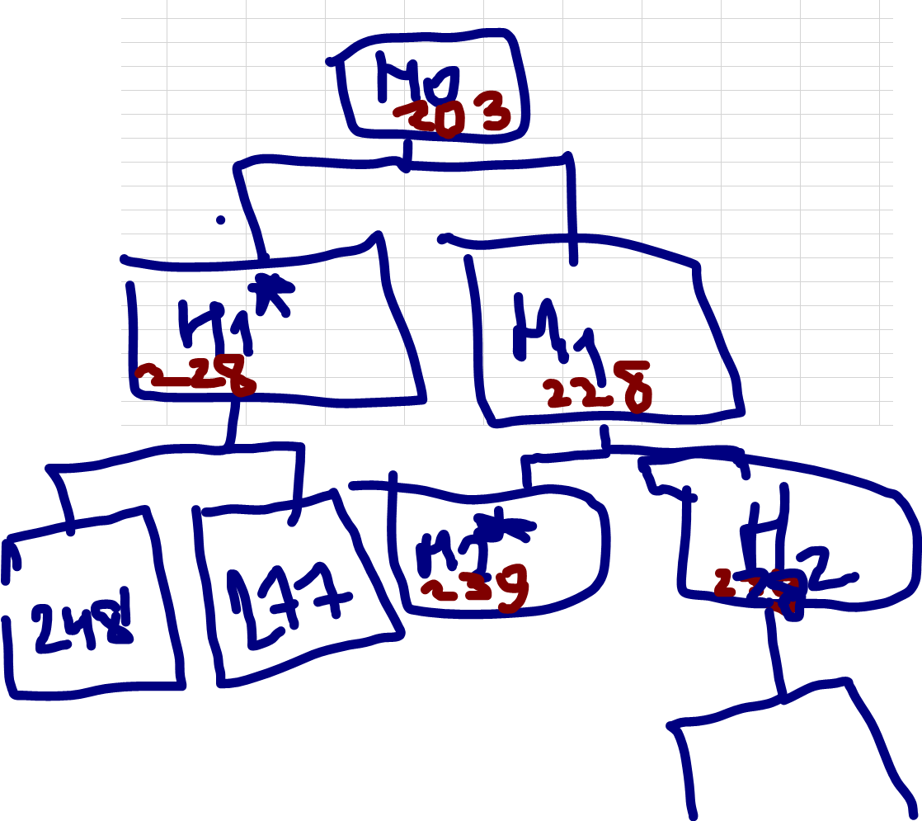
 | A | B | D
B | 0[11] | M | 0[0]
C | 11 | 0[22] | M
E | M | 11 | 0[11]

 | A | B | D
B | 0 | M | 0[0]
C | 11 | 0[22] | M
E | M | 11 | 0[0]

 | A | D | di
B | 0 | 0 | 0
E | M | 0 | 0
dj | 0 | 0

H3= | 228
H3*= | 250
 |  |  |  |  |  |  |  |  | 239 |  | 228
 | A | D
B | 0[∞] | 0[0]
E | M | 0[∞] |  |  |  |  |  |  |  | 228 |  | 250

 | A | D |  |  | A | D
B | M | 0[∞] |  | B | M | 0[∞] |  |  | 228 |  | ∞
E | 0[∞] | 0[0] |  | E | 0[∞] | 0[0]

 | A | D |  |  | A
B | M | 0[∞] |  | E | 0
E | 0[∞] | 0[0]

 | D
B | 0

H4= | 228
H4*= | ∞

